상품제안서
프레민트 프리미엄 미세모 칫솔 | 상품코드: S26975

 |  |  |  |  |  |  | 02-713-8555 | www.synergygift.co.kr
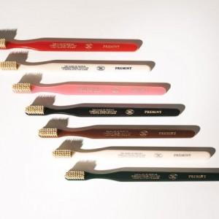 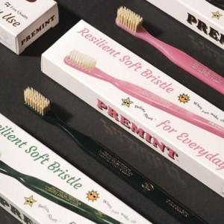 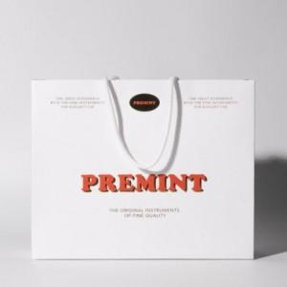

【상세/제작정보】

【인쇄/포장옵션】 | 스티커 / 포장불가능

【공급단가】 | 수량 | 100~ | 300~ | 500~ | 1,000~ | 3,000~
*VAT별도 | 1P | 4,900원 | 4,720원 | 4,540원 | 4,360원 | 4,250원
 | 3P+쇼핑백 | 15,950원 | 15,360원 | 14,770원 | 14,180원 | 13,820원

【상품 URL】 | https://www.synergygift.co.kr:443/src/goods_detail.php?gdno=26975

